Graficos
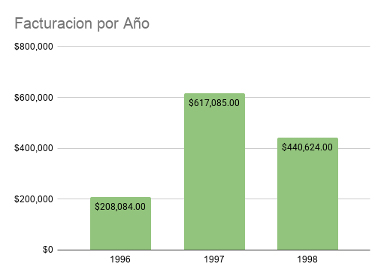
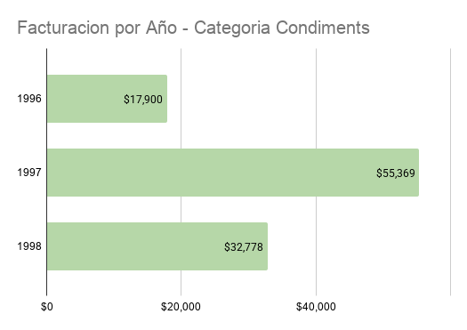
Distribucion de Pedidos por Transportista

Facturacion por Mes Año 1997

Facturacion por Mes 1997 - Bebidas y Confites

